상품제안서
순면30수폴로티셔츠 긴팔 11종(긴팔티) | 상품코드: F23655

 |  |  |  |  |  |  | 02-412-0044 | www.easy1.co.kr
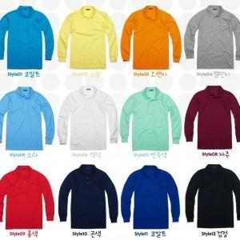

【상세/제작정보】

【인쇄/포장옵션】 | 실크 / OPP(비닐)

【공급단가】 | 수량 | 100~ | 300~ | 500~ | 1,000~ | 3,000~
*VAT별도 | 단가 | 11,900원 | 11,470원 | 11,050원 | 10,620원 | 10,200원

【상품 URL】 | https://dev.easy1.co.kr:443/src/goods_detail.php?gdno=23655

